상품제안서
5단 암막 양우산 굿즈세트 | 상품코드: S43937

 |  |  |  |  |  |  | 02-713-8555 | www.synergygift.co.kr
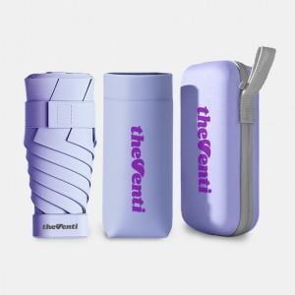

【상세/제작정보】 | <span style="font-size: 12pt;">기본인쇄 - 손잡이 레이저인쇄 + 파우치 DTF 컬러인쇄 + 종이케이스 컬러인쇄 3곳 포함</span><br>

【인쇄/포장옵션】 | 컬러인쇄 / 컬러인쇄케이스

【공급단가】 | 수량 | 50~ | 100~ | 500~ | 1,000~ | 3,000~
*VAT별도 | 단가 | 9,500원 | 8,900원 | 8,300원 | 8,200원 | 8,000원

【상품 URL】 | https://www.synergygift.co.kr:443/src/goods_detail.php?gdno=43937

